★記入方法★
★記入方法（令和８年度契約野菜収入確保モデル事業公募応募様式 Excel版書式）※このページは提出不要です。

１．基本説明
① | 各シートの黄色セルを入力・選択してください。
② | 各シートの水色セルは、入力済みセルから転記しているため、入力は不要です。 水色セルが空欄になっている又は内容に誤りがある場合は、別シートの黄色セルに記入ミスがないか確認してください。

２．シート一覧
 | （１）申請書類チェックシート
 | （２）応募書_様式１の１・２
 | （３）応募書_様式１の３
 | （４）応募書_様式１の４
 | （５）応募書_様式２ (※事務委託しない場合は作成不要)
 | （６）事業計画書（数量確保タイプ）１～11①
 | （７）事業計画書（数量確保タイプ）１～11② | ⇒ | 申込区分が複数ある場合は、②～⑤をご使用ください。 また、申込区分が６区分以上ある場合については、シートをコピーして作成ください。
 | （８）事業計画書（数量確保タイプ）１～11③
 | （９）事業計画書（数量確保タイプ）１～11④
 | （10）事業計画書（数量確保タイプ）１～11⑤

３．編集方法（詳細）について
 | 入力項目が複数あり、欄を追加する場合
 | 非表示になっているセルを再表示し、入力しない余分なセルは再度、非表示にしてください。

 | ＜再表示・字表示の方法＞
 | ①再表示させたい行（ここでは、８～10行目）の前後のセルを選択してください（下記の画面のとおり。）。
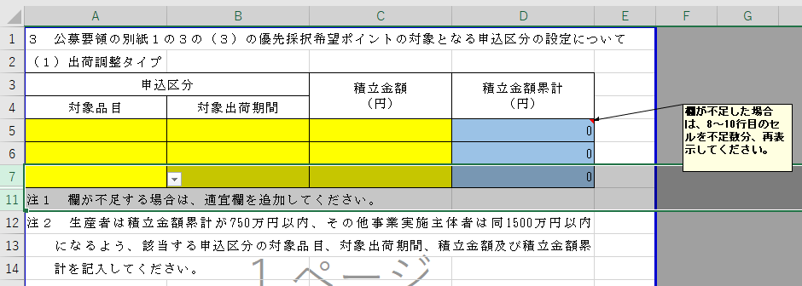
 | ②メニューから、「再表示」を選択

 | ②選択したセルの中（緑に囲われた部分）で右クリックをし、再表示を押下します。
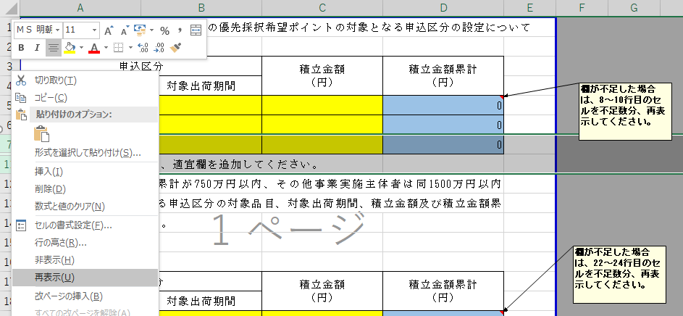

 | ③必要項目の入力が終わったら、非表示にしたい行を選択（ここでは、９～10行目）します。
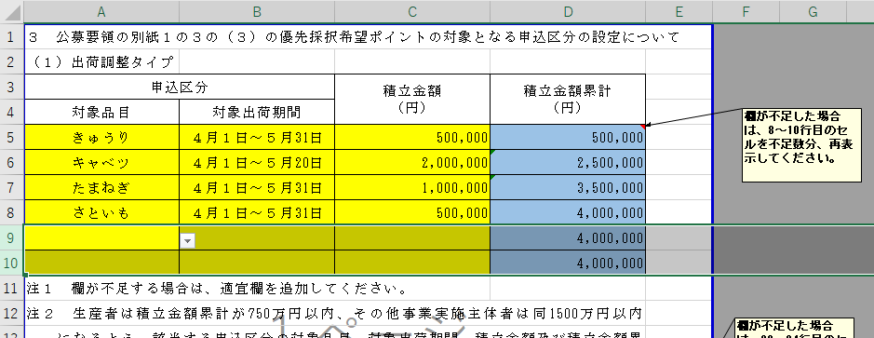

 | ④選択したセルの中（緑に囲われた部分）で右クリックをし、非表示を押下します。
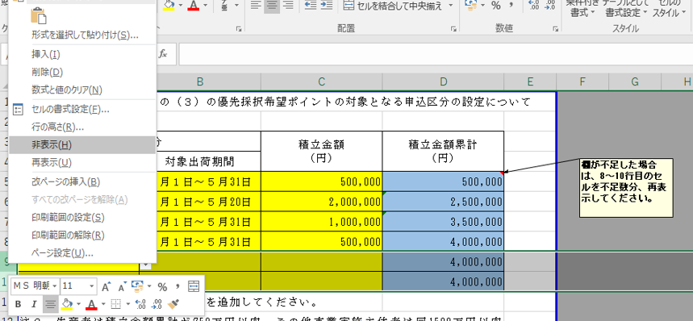

 | ⑤下記のとおり、必要のないセルは非表示にしてください。
